糸満市

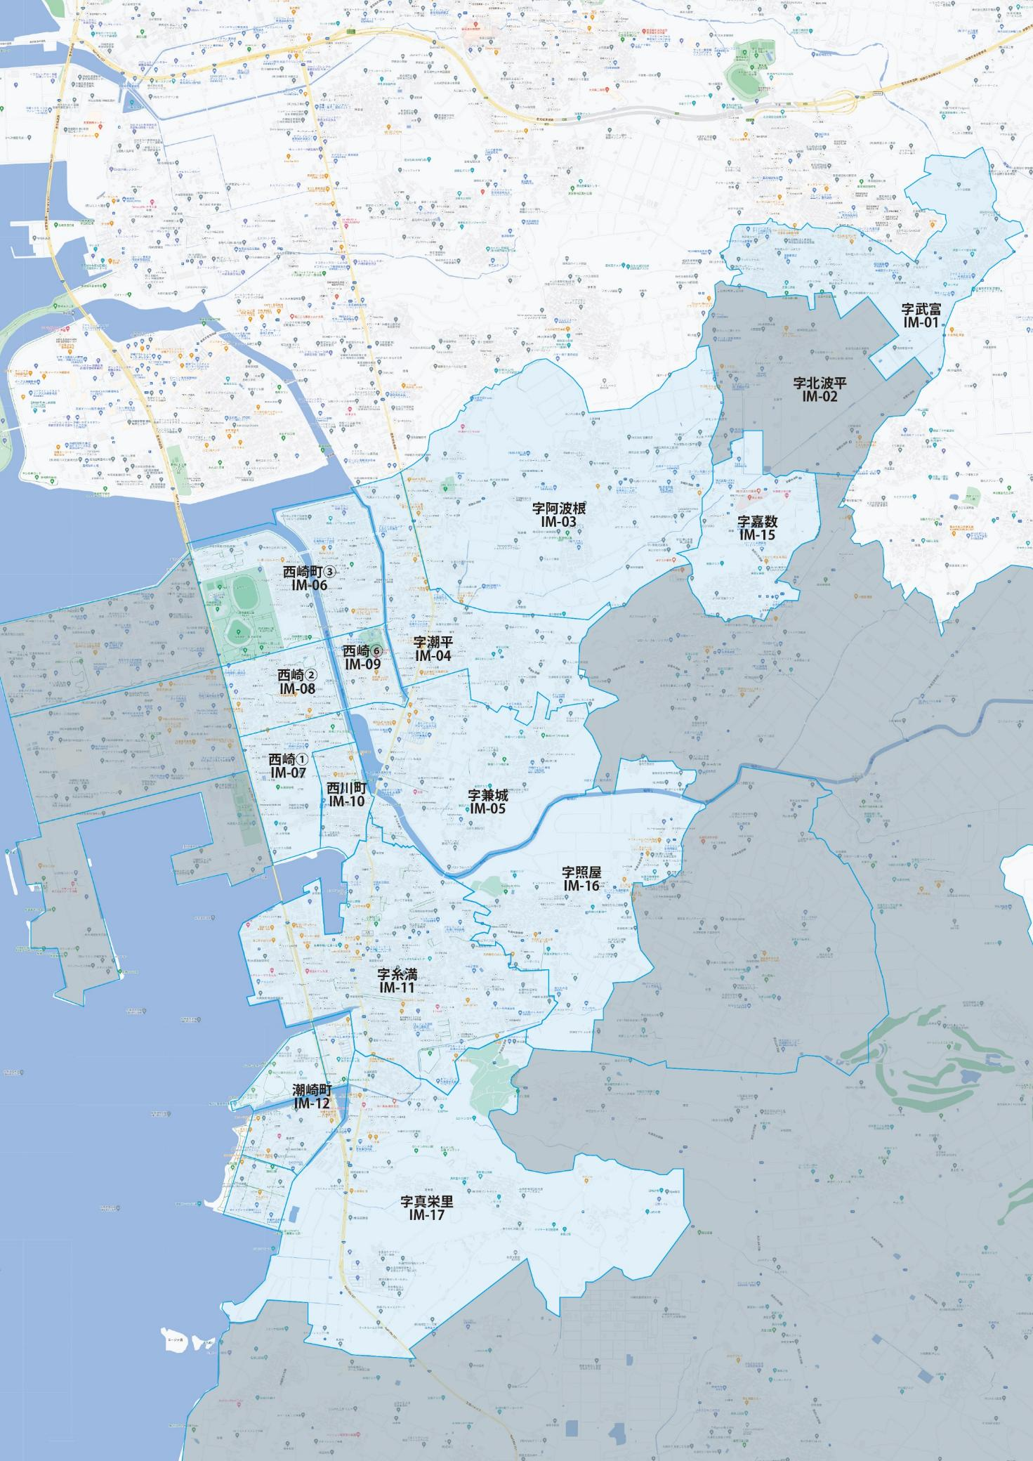

 |  |  |  |  |  |  |  |  | 2025-11-01 |  | 総部数
 |  |  |  |  |  |  |  | ①セグメントを選びます▶ | 軒並 | 配布部数 | 軒並 | 集合 | 戸建
 |  |  |  |  |  |  |  |  | 合計 | 0 | 13980 | 9680 | 4300
▼②選択するエリアに「1」を入力 |  |  |  |  |  |  | ▼②選択するエリアに「1」を入力 |  |  | ▲③合計値が表示されます
選択 | 図番 | 町域 | 配布部数 | 軒並 | 集合 | 戸建 | 選択 | 図番 | 町域 | 配布部数 | 軒並 | 集合 | 戸建
 | IM-01 | 字武富 | 0 | 950 | 430 | 520 |  | IM-10 | 西川町 | 0 | 780 | 680 | 100
 | IM-02 | 字北波平 | 0 | 0 | 0 | 0 |  | IM-11 | 字糸満 | 0 | 2810 | 1620 | 1190
 | IM-03 | 字阿波根 | 0 | 710 | 480 | 230 |  | IM-12 | 潮崎町 | 0 | 640 | 190 | 450
 | IM-04 | 字潮平 | 0 | 1690 | 1410 | 280 |  | IM-15 | 字賀数 | 0 | 330 | 210 | 120
 | IM-05 | 字兼城 | 0 | 1380 | 900 | 480 |  | IM-16 | 字照屋 | 0 | 580 | 480 | 100
 | IM-06 | 西崎町3丁目 | 0 | 1370 | 910 | 460 |  | IM-17 | 字真栄里 | 0 | 440 | 400 | 40
 | IM-07 | 西崎1丁目 | 0 | 820 | 670 | 150
 | IM-08 | 西崎2丁目 | 0 | 1030 | 850 | 180
 | IM-09 | 西崎6丁目 | 0 | 450 | 450 | 0

